关系图
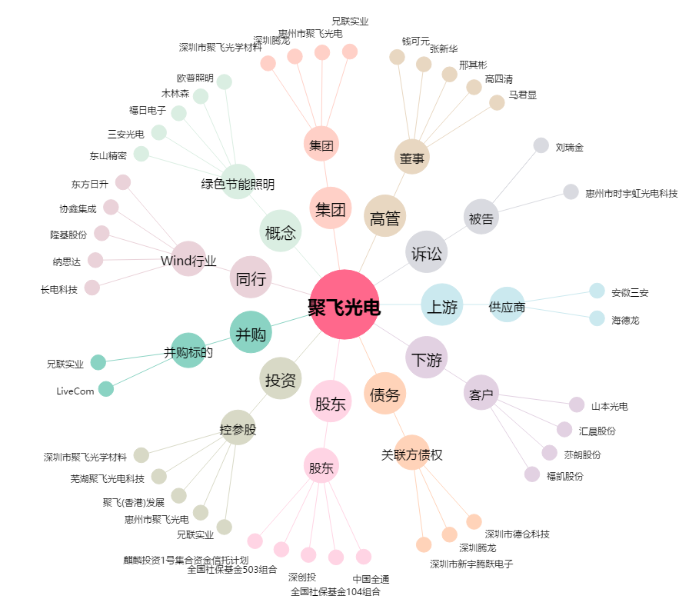
聚飞光电[300303.SZ] - 关系概览图

